Sheet1
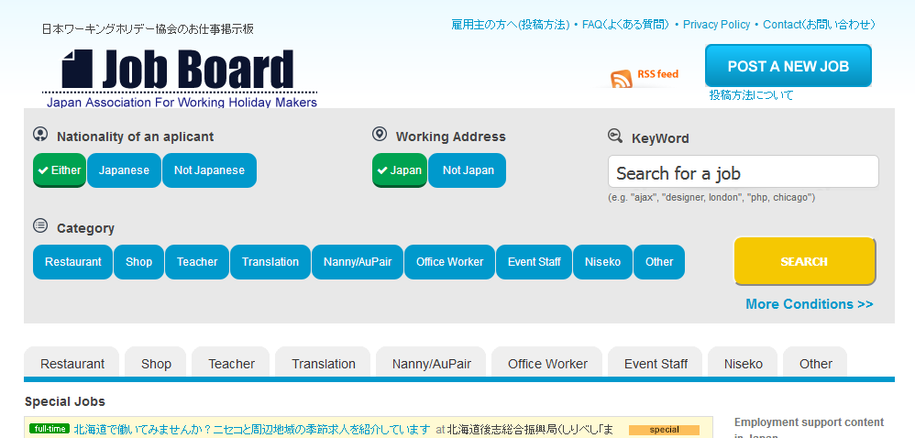

POST A NEW JOB
＝＞通常（英語版）の投稿フォームに遷移
Chuyển sang biểu mẫu đăng ký thông thường (phiên bản tiếng Anh)
新規求人投稿 Đăng tuyển việc mới
＝＞日本語版の投稿フォームに遷移
Chuyển sang dạng đăng ký phiên bản tiếng nhật

この画面では、不要なボタンです。
削除してください。
Không cần nút butan này nên hãy xóa bỏ

入力フォーム画面と同じ表示
Hiển thị giống như màn hình biểu mẫu đầu vào

まだ、投稿は完了していません！！
内容を確認して、「求人情報を投稿する」をクリックしてください。
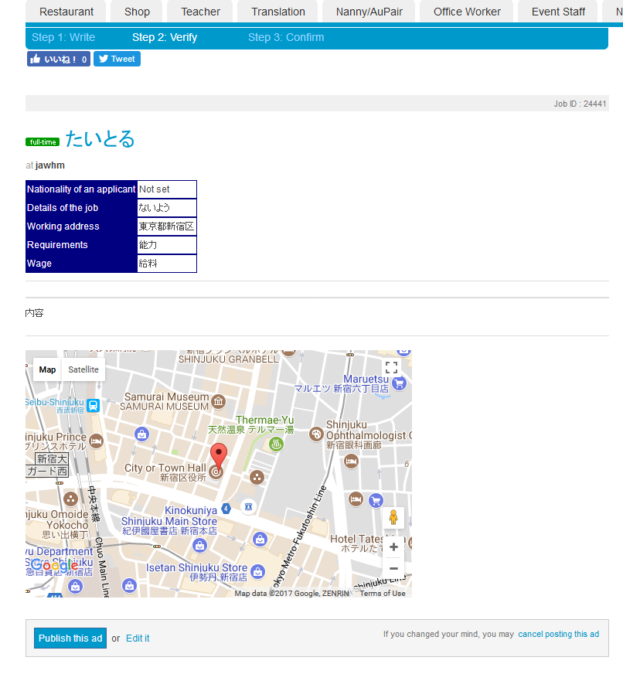

このメッセージを追加してください。
赤い、点線の囲みも表示してください。
Thêm câu này vào
Vui lòng cũng hiển thị hộp quanh đường chấm, màu đỏ

または Hoặc

修正する
Chỉnh sửa
求人情報を投稿する
Cung cấp thông tin đăng tuyển

